Sheet1
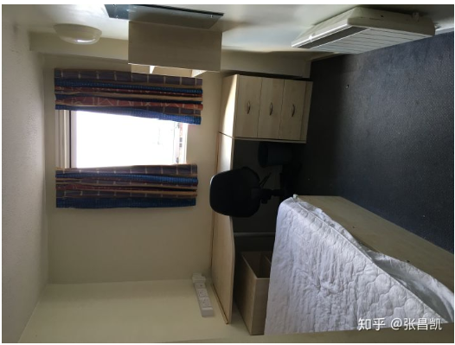
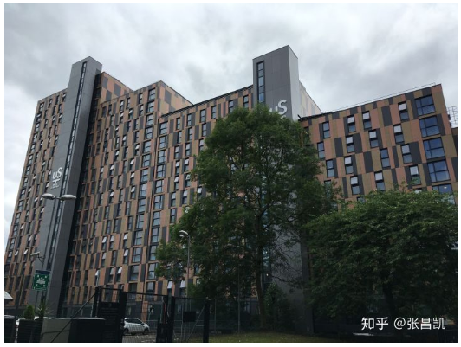
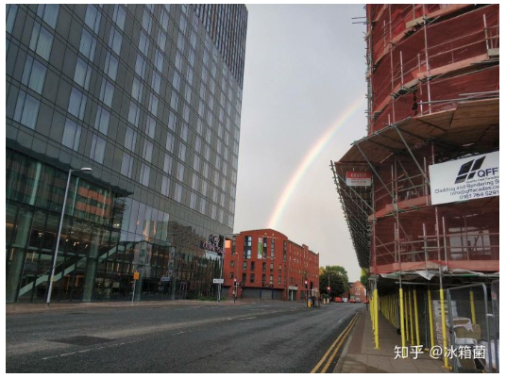
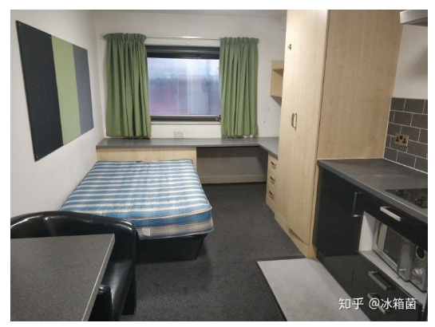
名称 | 租金 | 距离学校（walk） | 其他 | 入住体验
Parkway Gate | Classic Ensuit： 150\Range ：180(range 房间大一点但每个套间只有一间) | 15min | 无健身房 | 24小时的噪音，狭窄的房间与高昂的价格，服务态度冷漠
 |  |  |  | 风评不好

 |  |  |  | 距离曼城市中心五分钟步程，距离曼彻斯特城市大学和曼彻斯特大学北校区均在10分钟步程内。

River StreetTower | Standard Ensuit ：172 | 20min | 有健身房、电影室、游戏室 | 刚刚建好的新楼
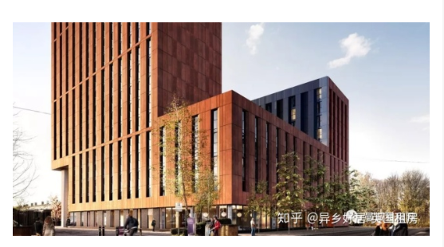 | 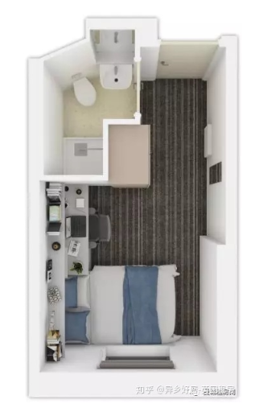


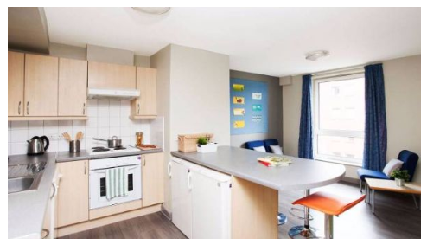
Kincardine Court | Classic Ensuit： 150 | 5 min | 无健身房 | Kincardine Court附近的Oxford Road上聚集着很多学生喜欢的场所。
 |  |  |  | 学生可以从公寓步行10分钟，到达曼彻斯特Piccadill火车站和Oxford Road火车站。
 |  |  |  | 空闲时间可以步行前往曼彻斯特大学旁边的Whitworth Park散步、运动或者晒晒太阳。
 |  |  |  | 公寓旁边就是一家大型中超，可以买到烹饪材料。
 |  |  |  | 这个公寓也是南校区性价比较高的一栋楼，对面就是数学院，适合学数学的同学们。
 |  |  |  | 当然也离着物理，化学专业非常近，步行不够几分钟，走到商学院和环发也不过10分钟左右。

Piccadilly Point | Classic Ensuit：161 | 17min | 有健身房 | 历年学生反馈度都很不错，几乎是每次公寓一开放，都处于疯抢状态，复租率很高

